Quotation TTR 011-65
QUOTATION

Quotation No |  | : | TTR 089-65 REV.1 |  |  | Date : | 08/12/2022
To |  | : | ZEAQUEST COMPANY LIMITED
 |  |  | 26/28-29,9TH FLOOR,ORAKAN BUILDING,
 |  |  | SOI CHIDLOM,PLOENCHIT ROAD,
 |  |  | LUMPINEE,PATHUMWAN
 |  |  | BANGKOK,THAILAND 10330
Attn |  | : | สหัส ลิ้มประเสริฐ (Technical Manager)
E-mail |  | : | sahasl@ksseaport.com
Tel |  | : | 0644695525
Subject |  | : | Electric motor winch

We are pleased to provide quotation as per the following details :
Item | Description |  |  | Qty | UM | Unit Price | Total Amount (THB) | ต้นทุน | 30% | รวม | ค่าส่ง | ขาย
1 | Electric motor winch size 250 x 250mm, GW:75kg, water resistance: over IP65, Speed 20M/min, Voltage 220V 60 Hz include terminal box, Lifting load :500kg, Drum capacity wire length :120M, Remote : water resistance. |  | Offer กว้านสลิงไฟฟ้า "Winch" S08-100A 10MM x 100M. 3PH/380V/50HZ + Frequency converter: MISTUSBISHI FR-D740-3.7K,3P,380VAC,3.7KW. | 1 | Pc | 149,800.00 | 149,800.00 | 115,300.00 | 34,500.00 | 149,800.00 | ฟรีขนส่งสงขลา
 | *รับประกันสินค้า 1 ปี ไม่รวมระบบไฟและอะไหล่สิ้นเปลือง

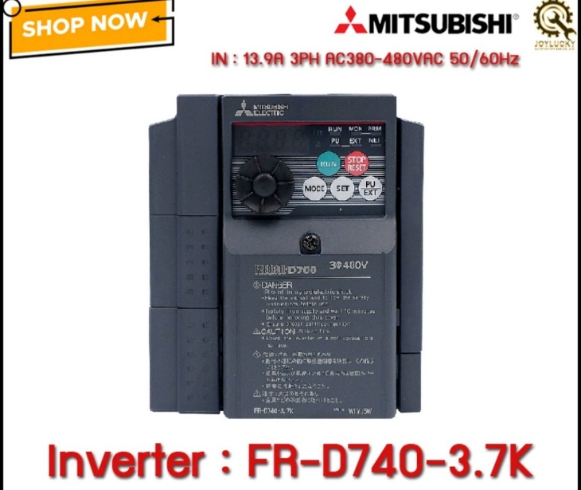

 | Note | : | Less time 2-3 days. |  |  | Total | 149,800.00
 |  |  |  |  |  | VAT 7% | 10,486.00
 | Term of Payment |  | เครดิต 30วัน หลังจากส่งมอบสินค้าแล้วเสร็จ |  |  | Grand Total | 160,286.00

We look forward to receive the confirmation from you soon.
 |  |  |  |  | Yours Faithfully | Approved By

 |  |  |  |  | ………………….………….. | ………………………….
 |  |  |  |  |  | Mr.Pumpath Riththipithchai
 |  |  |  |  |  | Director

 |  | Thanthara Co-operation Co.,Ltd.
 |  | 15/128 Soi Thiantalay 7 Bang Khun Thian Chai Thale Road Samae Dam, Bang Khun Thian Bangkok 10150
 |  | Contact person : Pumpath Riththipithchai 098-7949626 E-mail: info@thanthara.co.th

